MT5エクスポート
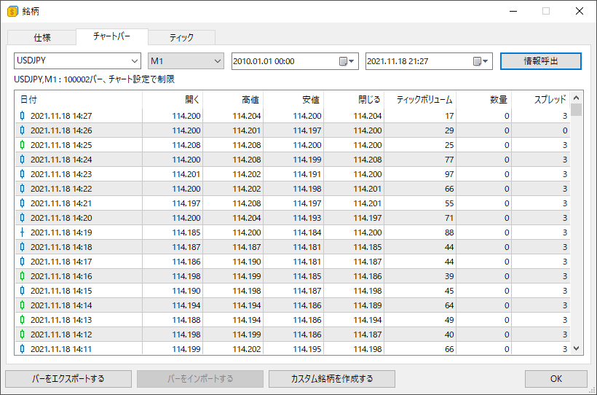
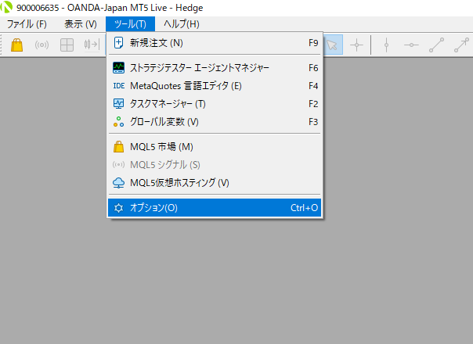

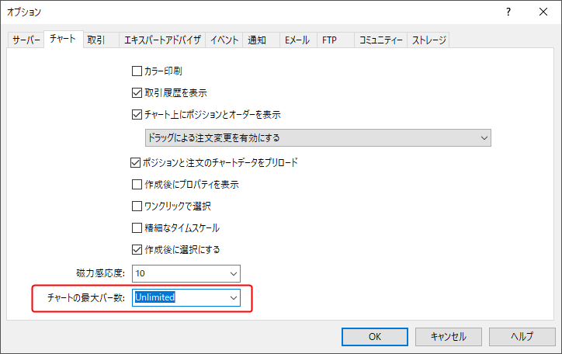

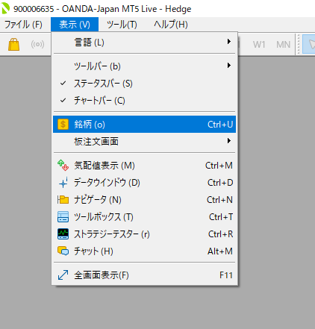
OKを押したら、MT5を再起動する

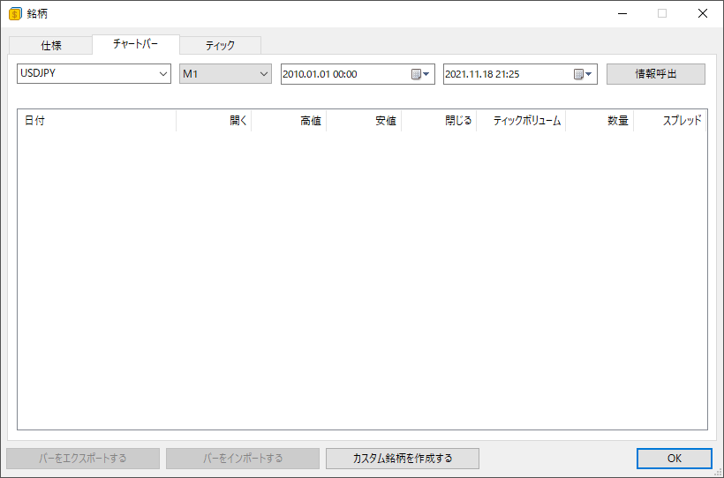

応答がない場合は、何度か押す

FTインポート
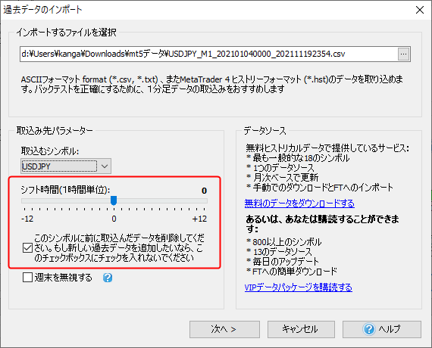
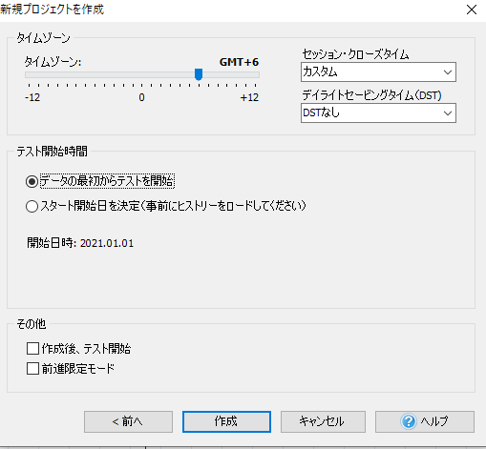

GMT-2じゃないとダメな時もあった

TitanのMT5でデータエクスポート→インポートしたときはGMT+6で正しく表示された
時間はずれるが、ローソク足は正しく表示された。

GemforexのMT5のデータの場合は、新規プロジェクト、インポートともにGMT+0で正しく表示された

